表紙
業務要件定義成果物サンプル＆ガイド
DG-207 ： 業務フロー

 |  | 第1.10版

 |  | 2018年08月29日

この 作品 は | クリエイティブ・コモンズ 表示 - 継承 4.0 国際 ライセンス | の下に提供されています。
要件定義フレームワーク©2018 TIS INC. クリエイティブ・コモンズ・ライセンス（表示-継承 4.0 国際）

ガイド
１．概要

 | 業務階層定義に定義された業務を対象に、業務作業の流れを可視化する。
 | その上で、システム化対象となる業務作業を明確にする。

２．使途

 | ● お客さまと以下の流れで合意する。
 |  | ・業務フローが、お客さま業務と整合していること。（具体的には以下の通り）
 |  |  | ・業務作業の全体の流れ・業務作業タイミングが、お客さま業務と整合していること。
 |  |  | ・個々の業務作業を実施するアクターが、お客さま業務と整合していること。
 |  |  | ・個々の業務作業のインプットとアウトプットとなる帳票類が、お客さま業務と整合していること。
 |  |  | ・個々の業務作業の内容が、お客さま業務と整合していること。
 |  | ・システム化対象とする業務作業に認識齟齬がないこと。
 | ● 業務フローで可視化されたシステム化対象の業務作業からシステム機能を抽出し、システム機能一覧に反映する。

３．記入要領

 | ● 業務フローの作成単位は、業務階層定義を元に検討する。
 | ※業務階層定義のレベル３単位に業務フローを定義するなど。
 | ● 業務フローの記述レベルは、システム化対象の業務作業で利用するＵＩシステム機能名まで記述する。
 | ※要件定義フレームワークの業務要件定義では、システム機能の抽出までをスコープとしているため。
 | ● 「技法ガイド（業務フロー記述ガイド編）」を参考に、プロジェクト毎に記入要領（記述内容ルール、表記ルール）を定義する。
 |  | ※以下は記入要領の例

 | No | 記述内容 |  | 記述内容説明 | 表記例 | 補足
 | 1 | レーン |  | 一連の業務フローの中で業務作業を担当するアクター名をレーンに記述する。また、システム機能を定義するために、構築対象システム・外部システムのレーンも用意する。 | － | ・アクター名については、「アクター一覧」を参考に検討する。
 | 2 | 業務詳細 |  | 個々の業務作業内容を具体的に記述する。 | － | ・業務説明は、5W1Hの観点を考慮して記述すると良い。
 | 3 | フェーズ |  | 業務作業を実施する時期やタイミングを記述する。 例えば、第３営業日などの特定期日や、受領日からｎ日目までといった起点からの経過日数や、受付・入力・承認などの業務進行状況などを記述する。 | －
 | 4 | 開始点 |  | 業務フローの開始点を記述する。
 | 5 | 終了点 |  | 業務フローの終了点を記述する。

 | No | 記述内容 |  | 記述内容説明 | 表記例 | 補足
 | 6 | 業務作業 |  | 一連の業務フローを構成する個々の業務作業を記述する。 |  | ・複数の役割に跨らずに単一の役割内で完結し、明確な作業内容を持つ粒度とする。
 | 7 | システムＵＩ機能 (構築対象システム) |  | 構築対象システムのシステムＵＩ機能のＩＤと名称を記述する。 |  | ・内部システム機能まで記述するか否かは、プロジェクトで必要性を検討する。
 | 8 | システムＵＩ機能 (外部システム) |  | 外部システムのシステムＵＩ機能を記述する。
 | 9 | 内部システム機能 (構築対象システム) |  | 構築対象システムのＵＩを持たないシステム機能(バッチ機能など)のＩＤと名称を記述する。
 | 10 | 内部システム機能 (外部システム) |  | 外部システムのＵＩを持たないシステム機能(バッチ機能など)を記述する。
 | 11 | 帳票 (構築対象システム生成) |  | 業務で利用する構築対象システムで生成する帳票を記述する。
 | 12 | 帳票 (構築対象システム外生成) |  | 業務で利用する構築対象システム外で生成された帳票を記述する。 ※手動で作成している帳票や外部からの帳票など
 | 13 | 連携データ (構築対象システム生成) |  | 構築対象システムで生成したシステム間連携データを記述する。
 | 14 | 連携データ (外部システム生成) |  | 外部システムで生成したシステム間連携データを記述する。
 | 15 | 業務作業遷移 （シーケンスフロー） |  | 業務作業と業務作業を接続し、業務作業の遷移を記述する。
 | 16 | 業務作業とシステムとの関係 （オブジェクトフロー） |  | 業務作業とシステム機能を接続し、業務とシステム機能の関係を記述する。

 | No | 記述内容 |  | 記述内容説明 | 表記例 | 補足
 | 17 | 条件分岐 |  | 業務作業の条件分岐を記述する。 ※業務上の判断により後続の業務作業が変わるような場合
 | 18 | 並行作業 |  | 並行で実施される業務作業プロセスを記述する。
 | 19 | 関連業務フロー |  | 一連の業務フローの中で、連携が必要となる別の業務が存在する場合、関連業務名を記述する。
：ページ分割
：遷移分割
 | 20 | 分割 |  | 業務遷移の表記では可読性が落ちる場合に、業務作業間を接続するコネクタを利用する。

４．他成果物との関係

・業務プロセスに
関する要求事項
業務要求一覧
業務フロー
（As-Is）

・業務フローの作成単位
となる業務
業務階層定義
（To-Be）
・現行の業務フロー
・組織構成
・組織の担当業務
・組織のロケーション
組織一覧
（To-Be）
業務フロー
（To-Be）
・システム機能
システム機能一覧
（To-Be）

・業務に関連する
アクター
アクター一覧
（To-Be）

用語集
（To-Be）
・業務用語

サンプル
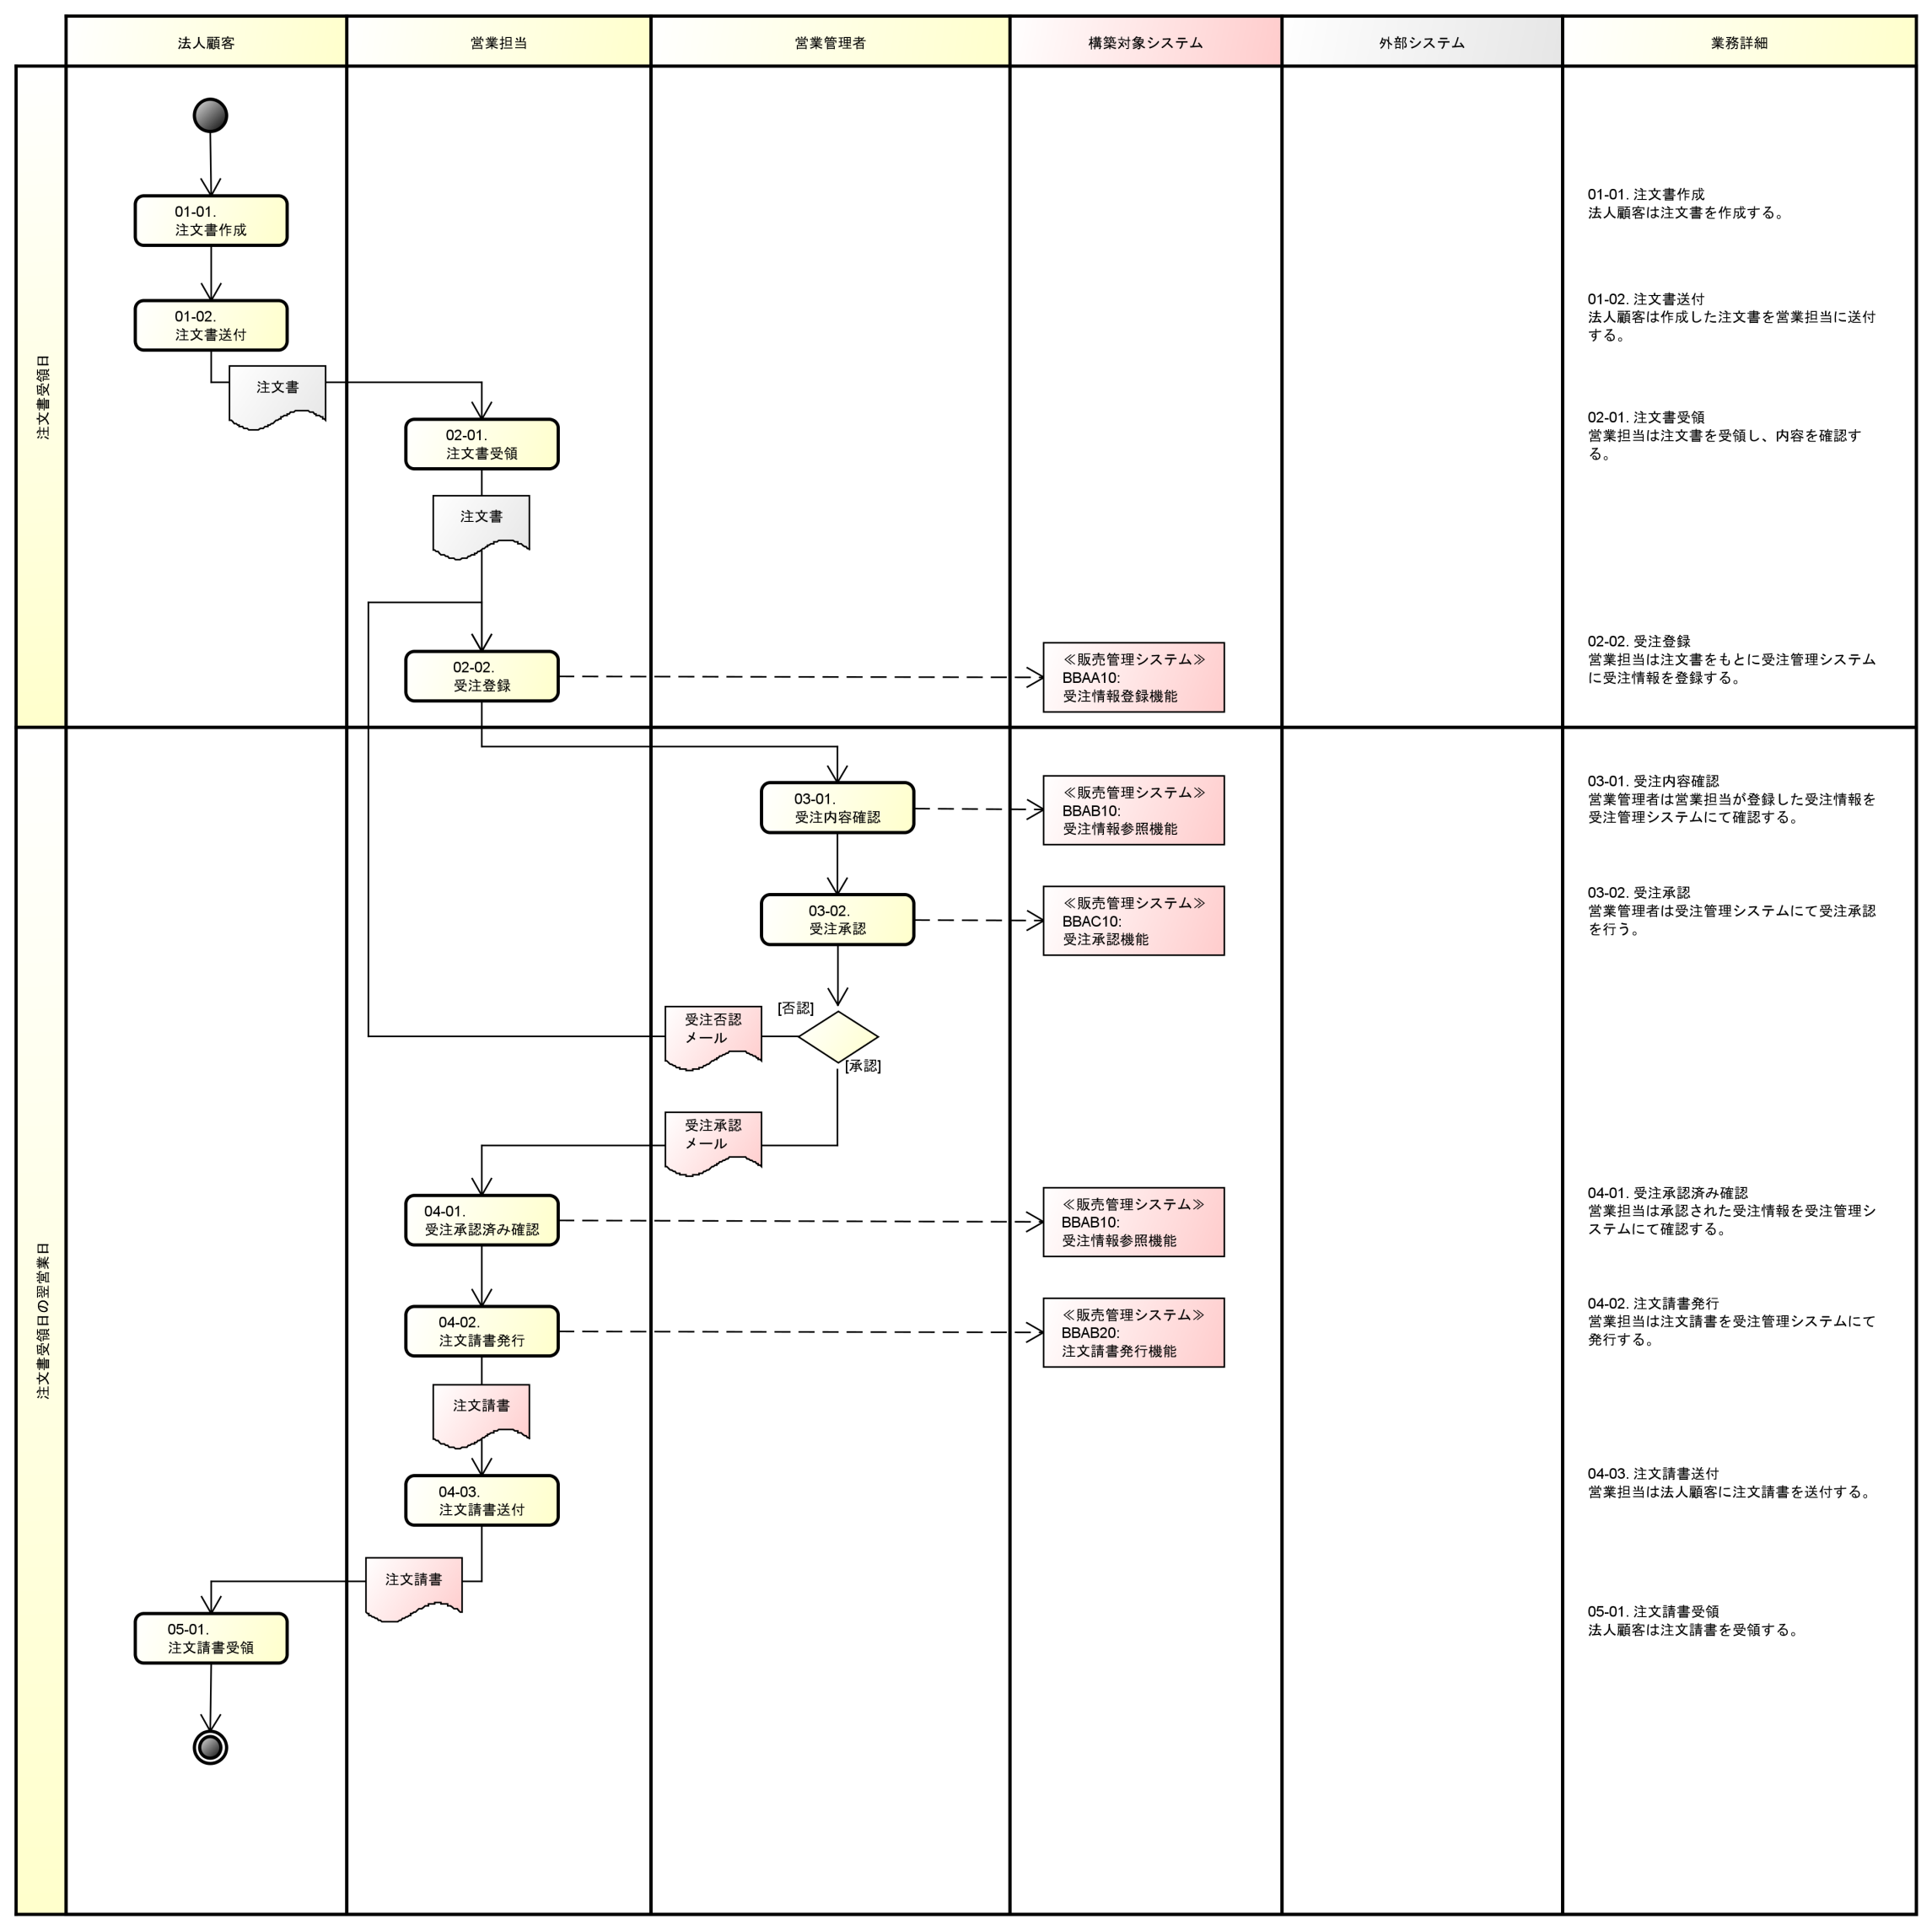
５．表記例

１．受注入力（法人顧客向け）

